③プロティアン診断
プロティアン・キャリアチェック診断（学生版）
1 | 毎日新聞を読む（電子版含む）
2 | 月に2冊以上本を読む
3 | 大学の授業以外で語学の学習を続けている
4 | テクノロジーの変化に関心がある
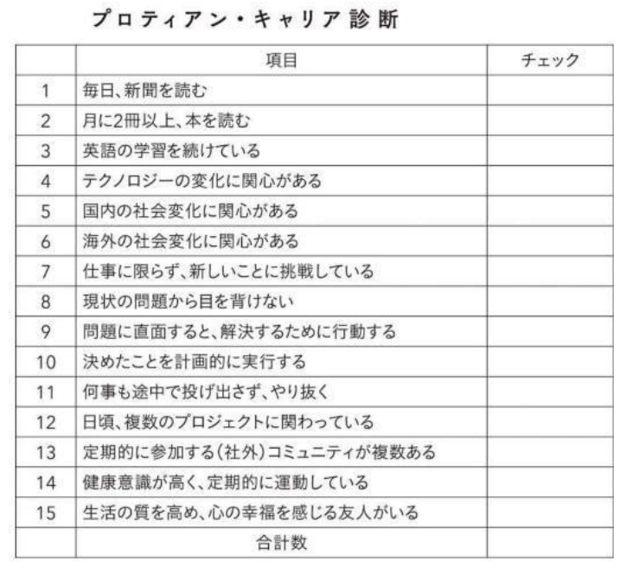
5 | 国内の社会変化に関心がある
6 | 海外の社会変化に関心がある
7 | 新しいことに挑戦している
8 | 現状の問題から目を背けない
9 | 問題に直面すると、解決するために行動する
10 | 決めたことを計画的に実行する
11 | 何事も途中で投げ出さずやり抜く
12 | 日頃、複数のプロジェクトに関わっている（学外活動等）
13 | 定期的に参加する学外コミュニティが複数ある
14 | 健康意識が高く、定期的に運動している
15 | 生活の質を高め、心の幸福を感じる友人がいる
 |  | 合計 | 0

 | 田中研之輔（2019）『プロティアン』70歳まで第一線で働き続ける最強のキャリア資本術p29(右の表）を元に筆者が学生向けに加筆修正したもの

